入力
※記入（入力）いただきますと各報告書類に反映されます。
【報告書類 入力箇所】 |  | 入力
報告日 |  | 令和〇年〇月〇日
郵便番号 | 〒 | 921－8510
住所(所在地) |  | 野々市市三納一丁目１番地
(名 称) |  | 野々市市
氏名(代表者氏名) |  | 野々市 花子
(担当者氏名) |  | 野々市 太郎
電話 |  | （076）000－0000
補助年度 |  | 令和５年度
補助金申請額 |  | 26,800
補助事業の実施時期 | 着手(予定) | 令和〇年〇月〇日
 | 完了(予定) | 令和〇年〇月〇日
交付決定通知書
番号 | 土第 | 〇〇〇
交付決定日（通知日） |  | 令和〇年〇月〇日
交付決定額 |  | 〇〇〇

実績報告書 (参考)
別記様式第４号（第９条関係）
 |  |  |  | 令和〇年〇月〇日
※入力シートに記載した
内容が反映されます
野々市市長 宛

※押印省略可
 | 住所(所在地) |  | 野々市市三納一丁目１番地
 | (名 称) |  | 野々市市
 | 氏名(代表者氏名) |  | 野々市 花子

補助事業実績報告書
※記入（入力）願います
令和〇年〇月〇日付け土第 〇〇〇 号により補助金交付決定の通知があった、田んぼダム事業貯留資材購入費補助を下記のとおり実施したので、野々市市補助金交付事務取扱規則第12条の規定にす。

※入力シートに記載した
内容が反映されます
記
１ 補助年度 |  | 令和５年度
２ 補助事業名 |  | 田んぼダム事業貯留資材購入費補助
３ 補助金交付決定額 |  | 金26,800 円
４ 補助事業の目的 |  | 田んぼダムによる治水対策
５ 補助事業の実施時期 |  | 着手 | 令和〇年〇月〇日
 |  | 完了 | 令和〇年〇月〇日
６ 添付書類 |  | (１) 事業の実績と今後の予定
 |  | (２) 田んぼダム貯留資材設置状況写真
 |  | (３) 水田貯留資材購入の領収書又はその写し
 |  | (４) 請求書

写真（参考）
（１）田んぼダム貯留資材設置状況写真（参考様式※）
※記入（入力）願います
 | 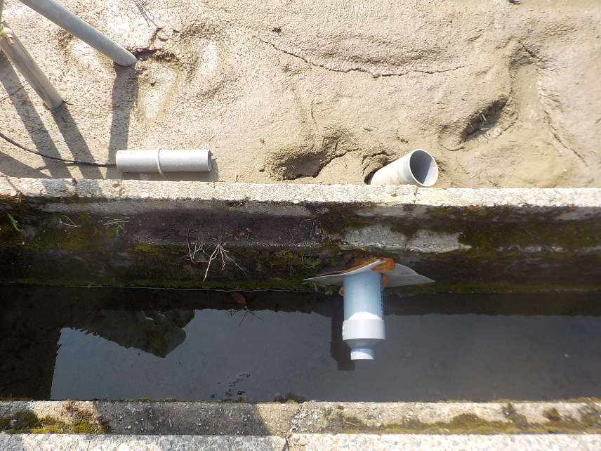 ＜写真を貼り付けて下さい＞
 |  | （場所）
 |  | ○○一丁目２番

 |  | （排水口の材料）
 |  | 塩ビ異形管
 |  | 直径Φ100×50㎜
 |  | （備考）

 | 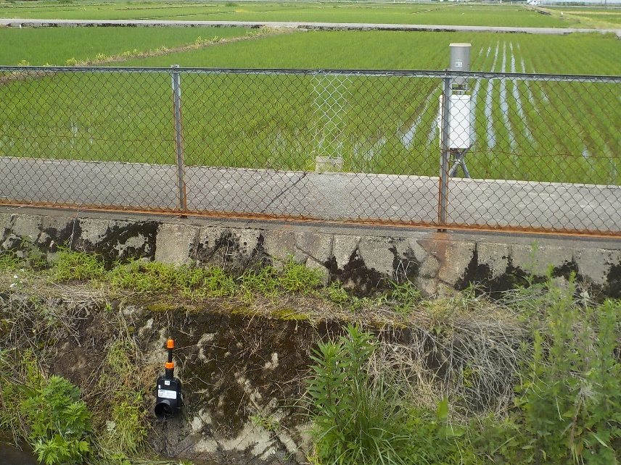 ＜写真を貼り付けて下さい＞
 |  | （場所）
 |  | ○○一丁目１５番

 |  | （排水口の材料）
 |  | 簡易水門
 |  | Φ100(2cm開)
 |  | （備考）

 | 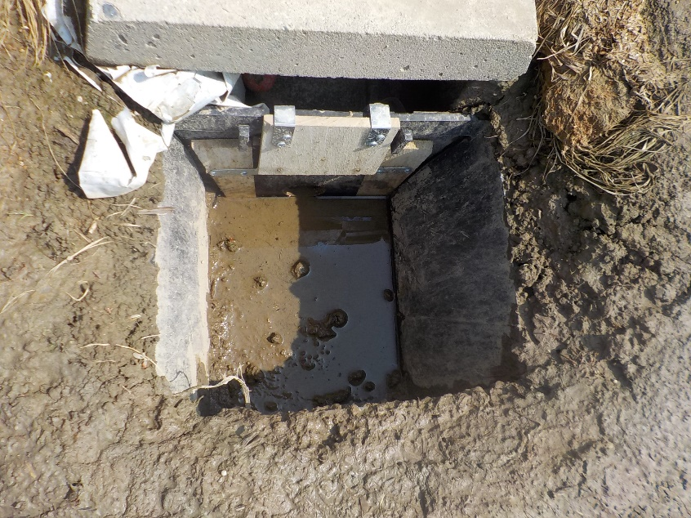 ＜写真を貼り付けて下さい＞
 |  | （場所）
 |  | ○○一丁目７番

 |  | （排水口の材料）
 |  | 加工した板
 |  | Φ50㎜
 |  | （備考）

 | ※他の様式で代用することも可能です。
 | 排水口の種類ごとに最低１箇所撮影して下さい。

請求書 (参考)
 |  |  |  |  | 請 求 書

※お手持ちの様式で代用も可能です
※入力シートに記載した
内容が反映されます
 |  |  |  |  |  |  |  |  |  |  |  | 年 月 日

野々市市長 宛

 |  |  |  |  |  | 住 所 |  |  |  | 野々市市三納一丁目１番地

※押印必要
(認印可)
下記のとおり請求いたします。 |  |  |  |  |  | 名 称（法人名） |  |  |  | 野々市市

 |  |  |  |  |  | 氏 名（代表者名） |  |  |  | 野々市 花子 |  |  |  |  | 印

 |  |  |  |  |  | 振込先金融機関
 |  |  |  |  |  | 金 融 機 関 名 |  |  |  |  | 支 店 名 |  |  | 預金種別
 |  |  |  |  |  | 〇〇〇 |  | 銀 行 信用金庫 農 協 |  |  | 〇〇〇 |  | 本 店 支 店 | 普 通 当 座 その他
※記入（入力）願います

 |  |  |  |  |  | 口座番号 |  |  |  |  | 口座名義（ふりがな）
 |  |  |  |  |  | ０００００００ |  |  |  |  | ( ののいち はなこ ) 野々市 花子

※入力シートに記載した
内容が反映されます
合計金額 |  |  | 金26,800 |  |  | 円

（内訳）
年 | 月 | 日 |  | 名 称 |  |  | 数量 | 単価 |  | 金 額（円） |  |  | 摘 要
 |  |  |  | 野々市市田んぼダム事業 貯留資材購入費補助金 |  |  | 一式 |  | 円 | 26,800

小 計

消 費 税

合 計

